Titel
 |  | statistik Berlin Brandenburg
Statistischer
Bericht

 | B VII 2-1 – 5j / 23

 | Wiederholungswahl zum 19. Abgeordnetenhaus von Berlin und zu den Bezirksverordnetenversammlungen am 12. Februar 2023 (Hauptwahl vom 26. September 2021)

 | Vorwahldaten, Strukturdaten

01 - Mitte 07 - Tempelhof-Schöneberg
02 - Friedrichshain-Kreuzberg 08 - Neukölln
03 - Pankow 09 - Treptow-Köpenick
04 - Charlottenburg-Wilmersdorf 10 - Marzahn-Hellersdorf
05 - Spandau 11 - Lichtenberg
06 - Steglitz-Zehlendorf 12 - Reinickendorf

IHV
Statistischer
Bericht
B VII 2-1 – 5j / 23
Inhaltsverzeichnis |  |  | statistik Berlin Brandenburg
 | Seite

 | Metadaten zu den Wahlen zum Abgeordnetenhaus von Berlin und zu den Bezirksverordnetenversammlungen (externer Link)

 | Wahlkreise im Land Berlin für die Wahl zum 19. Abgeordnetenhaus | 4

 | Tabellen

1 | Ergebnisse der Wahl zum Abgeordnetenhaus 2021 und 2016, der Bundestagswahl 2021 sowie
 | der Europawahl 2019 im Land Berlin | 5

2 | Wahlen zum Abgeordnetenhaus von Berlin und zu den Bezirksverordnetenversammlungen
2.1 | Ergebnis der Wahl zum Abgeordnetenhaus von Berlin am 26. September 2021 nach Bezirken
 | – Erststimmen – | 6
2.2 | Ergebnis der Wahl zum Abgeordnetenhaus von Berlin am 26. September 2021 nach Bezirken
 | – Zweitstimmen – | 6
2.3 | Ergebnis der Wahl zum Abgeordnetenhaus von Berlin am 18. September 2016 nach Bezirken
 | – Erststimmen – | 7
2.4 | Ergebnis der Wahl zum Abgeordnetenhaus von Berlin am 18. September 2016 nach Bezirken
 | – Zweitstimmen – | 7
2.5 | Mandate für das Abgeordnetenhaus von Berlin nach der Wahl am 21. September 2021
 | nach Bezirken und Parteien | 8
2.6 | Zweitstimmenanteile ausgewählter Parteien bei den Wahlen
 | zum Abgeordnetenhaus von Berlin 1990 bis 2021 | 8
2.7 | Ergebnis der Wahl zum Abgeordnetenhaus von Berlin am 26. September 2021 in der
 | Wahlgebietseinteilung 2021 nach Bezirken, Wahlkreisen und Parteien – Zweitstimmen – | 9
2.8 | Ergebnis der Wahl zum Abgeordnetenhaus von Berlin am 18. September 2016 in der
 | Wahlgebietseinteilung 2021 nach Bezirken, Wahlkreisen und Parteien – Zweitstimmen – | 12

3 | Strukturdaten des Landes Berlin
3.1 | Melderechtlich registrierte Einwohnerinnen und Einwohner am Ort der Hauptwohnung in Berlin
 | am 30. Juni 2022 nach Bezirken, Wahlkreisen, Staatsangehörigkeit und Alter | 15
3.2 | Melderechtlich registrierte Deutsche und Unionsbürgerinnen und Unionsbürger im Alter
 | von 16 und mehr Jahren am Ort der Hauptwohnung in Berlin am
 | 30. Juni 2022 (BVV-Wahlberechtigte) nach Bezirken und Wahlkreisen | 18
3.3 | Melderechtlich registrierte Deutsche im Alter von 18 und mehr Jahren am Ort der Hauptwohnung in Berlin
 | am 30. Juni 2022 (AGH-Wahlberechtigte) nach Bezirken, Wahlkreisen und Altersgruppen | 21
3.4 | Melderechtlich registrierte Deutsche im Alter von 18 und mehr Jahren am Ort der Hauptwohnung in Berlin
 | am 30. Juni 2022 nach Bezirken, Wahlkreisen und ausgewählten Merkmalen | 24
3.5 | Melderechtlich registrierte Einwohnerinnen und Einwohner unter 65 Jahren in SGB II - Bedarfs-
 | gemeinschaften ("Hartz IV") am Ort der Hauptwohnung in Berlin am 31. Dezember 2021
 | nach Bezirken und Wahlkreisen | 27
3.6 | Melderechtlich registrierte Unionsbürgerinnen und Unionsbürger im Alter von 16 und mehr Jahren
 | am Ort der Hauptwohnung in Berlin am 30. Juni 2022 nach Bezirken und Staatsangehörigkeit | 30

AGH-Wahlkreise 2021
Wahlkreise im Land Berlin für die Wahl zum 19. Abgeordnetenhaus

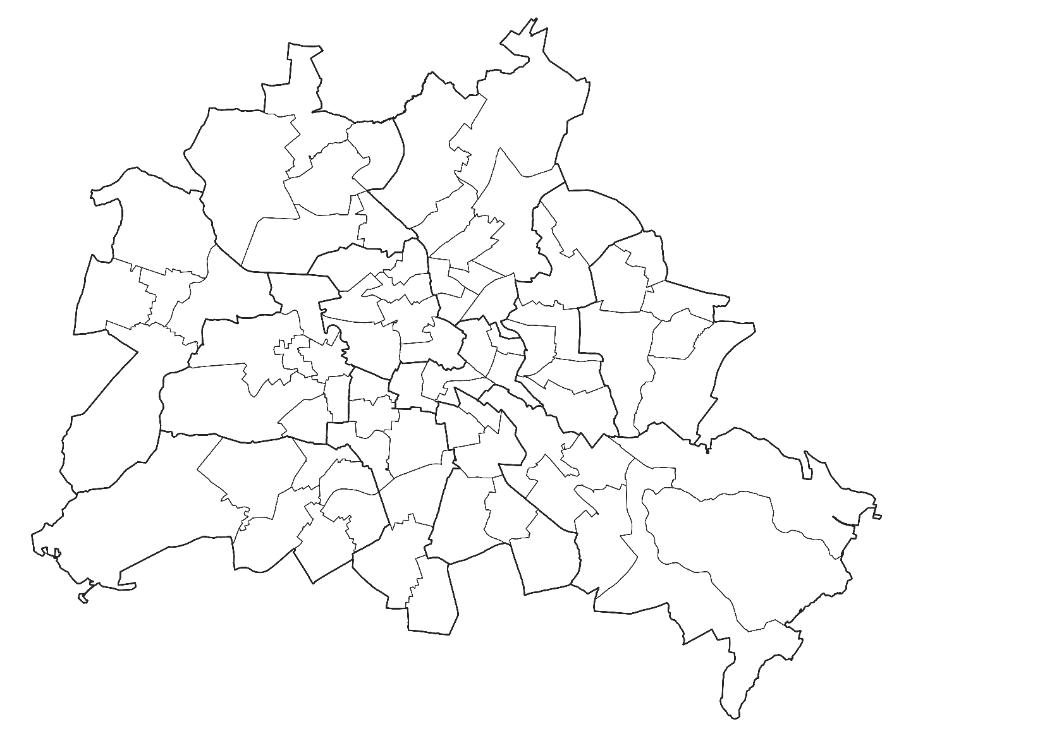
01
02
03
04
05
06
07
08
12
10
09
11

11

 | Bezirk | Name
 | 01 | Mitte
 | 02 | Friedrichshain-Kreuzberg
 | 03 | Pankow
 | 04 | Charlottenburg-Wilmersdorf
 | 05 | Spandau
 | 06 | Steglitz-Zehlendorf
 | 07 | Tempelhof-Schöneberg
 | 08 | Neukölln
 | 09 | Treptow-Köpenick
 | 10 | Marzahn-Hellersdorf
 | 11 | Lichtenberg
 | 12 | Reinickendorf

2.5+2.6
2 Wahlen zum Abgeordnetenhaus von Berlin und zu den Bezirksverordnetenversammlungen
2.5 Mandate für das Abgeordnetenhaus von Berlin nach der Wahl am 26. September 2021¹ nach Bezirken und Parteien

Bezirk | Mandate |  |  |  |  |  |  | Darunter
 | ins- ge- samt | SPD | CDU | GRÜ- NE | DIE LINKE | AfD | FDP | Überhang- mandate |  | Ausgleichsmandate
 |  |  |  |  |  |  |  | SPD | CDU | CDU | GRÜ- NE | DIE LINKE | AfD | FDP

Mitte | 9 | 2 | 1 | 5 | – | – | 1 | – | – | x | x | x | x | –
Friedrichshain-Kreuzberg | 9 | 2 | 1 | 5 | 1 | – | – | – | – | x | x | x | x | –
Pankow | 11 | 3 | 2 | 5 | – | – | 1 | – | – | x | x | x | x | –
Charlottenburg-Wilmersdorf | 10 | 3 | 3 | 3 | – | – | 1 | – | – | x | x | x | x | –
Spandau | 6 | 3 | 2 | – | – | – | 1 | 1 | – | x | x | x | x | –
Steglitz-Zehlendorf | 11 | 3 | 5 | 1 | – | – | 2 | – | 1 | x | x | x | x | 1
Tempelhof-Schöneberg | 10 | 3 | 3 | 3 | – | – | 1 | – | – | x | x | x | x | –
Neukölln | 9 | 4 | 2 | 2 | – | – | 1 | 1 | – | x | x | x | x | 1
Treptow-Köpenick | 9 | 5 | 2 | – | 1 | – | 1 | 2 | – | x | x | x | x | –
Marzahn-Hellersdorf | 9 | 2 | 3 | – | 1 | 2 | 1 | – | 1 | x | x | x | x | –
Lichtenberg | 9 | 3 | 2 | – | 3 | – | 1 | – | – | x | x | x | x | –
Reinickendorf | 8 | 3 | 4 | – | – | – | 1 | – | 1 | x | x | x | x | –
Landesliste ² | 37 | x | x | 8 | 18 | 11 | x | x | x | x | 4 | 3 | 1 | x
Berlin | 147 | 36 | 30 | 32 | 24 | 13 | 12 | 4 | 3 | x | 4 | 3 | 1 | 2
_____
1 Hauptwahl am 26. September 2021 durch Urteil des Landesverfassungsgerichtshofs für ungültig erklärt
2 Bei Landeslisten ist keine bezirkliche Zuordnung möglich

2.6 Zweitstimmenanteile ausgewählter Parteien bei den Wahlen zum Abgeordnetenhaus von Berlin 1990 bis 2021

 | SPD | CDU | DIE LINKE | GRÜNE | FDP | AfD
1990 | 30.4 | 40.4 | 9.2 | 9.4 | 7.1
1995 | 23.6 | 37.4 | 14.6 | 13.2 | 2.5
1999 | 22.4 | 40.8 | 17.7 | 9.9 | 2.2
2001 | 29.7 | 23.8 | 22.6 | 9.1 | 9.9
2006 | 30.8 | 21.3 | 13.4 | 13.1 | 7.6
2011 | 28.3 | 23.3 | 11.7 | 17.6 | 1.8
2016 | 21.6 | 17.6 | 15.6 | 15.2 | 6.7 | 14.2
2021 | 21.4 | 18 | 14.1 | 18.9 | 7.1 | 8
 |  |  |  |  |  |  |  |  |  |  |  |  |  |  | Stimmanteile 1990-2021

 |  |  |  |  |  |  |  |  |  |  |  |  |  |  | Jahr | SPD | CDU | DIE LINKE | GRÜNE | FDP | AfD
 |  |  |  |  |  |  |  |  |  |  |  |  |  |  | 1990 | 30.4 | 40.4 | 9.2 | 9.4 | 7.1
 |  |  |  |  |  |  |  |  |  |  |  |  |  |  | 1995 | 23.6 | 37.4 | 14.6 | 13.2 | 2.5
 |  |  |  |  |  |  |  |  |  |  |  |  |  |  | 1999 | 22.4 | 40.8 | 17.7 | 9.9 | 2.2
 |  |  |  |  |  |  |  |  |  |  |  |  |  |  | 2001 | 29.7 | 23.8 | 22.6 | 9.1 | 9.9
 |  |  |  |  |  |  |  |  |  |  |  |  |  |  | 2006 | 30.8 | 21.3 | 13.4 | 13.1 | 7.6
 |  |  |  |  |  |  |  |  |  |  |  |  |  |  | 2011 | 28.3 | 23.3 | 11.7 | 17.6 | 1.8
 |  |  |  |  |  |  |  |  |  |  |  |  |  |  | 2016 | 21.6 | 17.6 | 15.6 | 15.2 | 6.7 | 14.2
 |  |  |  |  |  |  |  |  |  |  |  |  |  |  | 2021 | 21.4 | 18 | 14.1 | 18.9 | 7.1 | 8

